画像
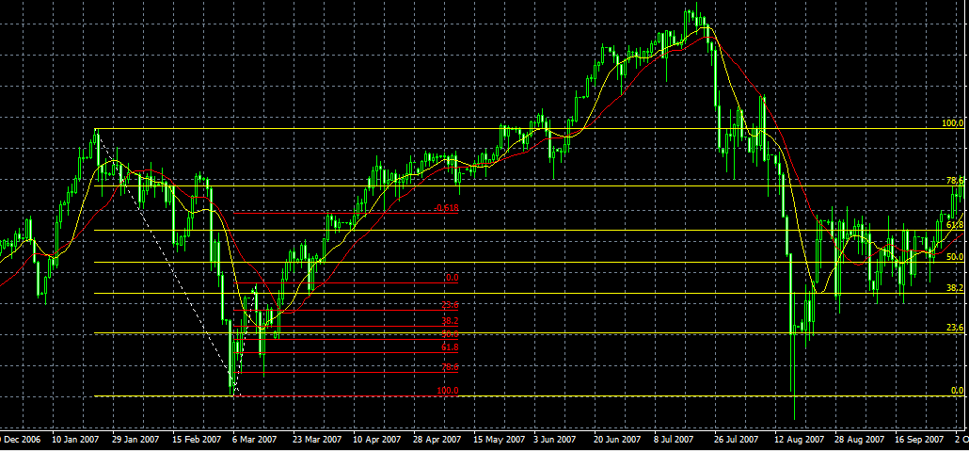

⇐ リミット

⇐ エントリー

⇐ ストップ

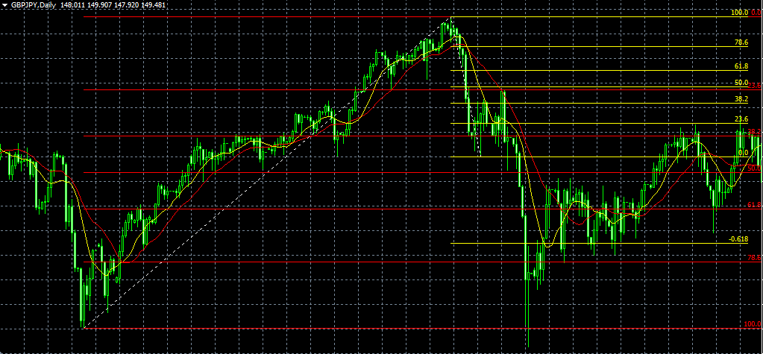

ストップ ⇒

エントリー ⇒

リミット ⇒

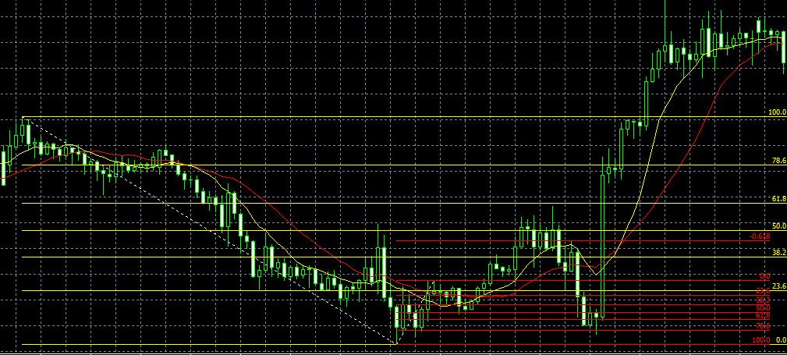

⇐ リミット

⇐ エントリー

⇐ ストップ

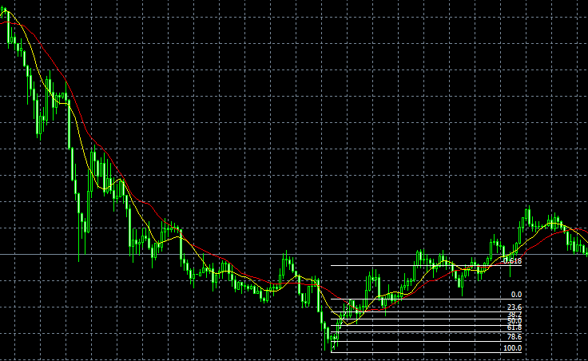

⇐ リミット

⇐ エントリー

⇐ ストップ

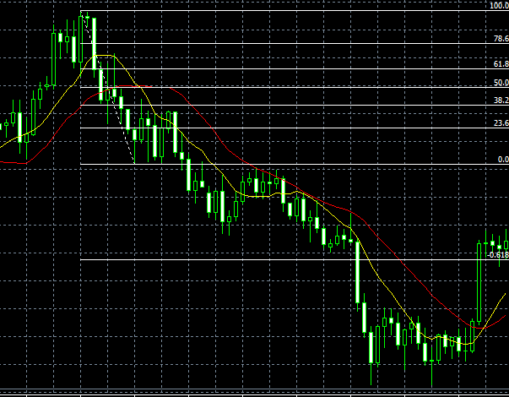

⇐ ストップ

⇐ エントリー

⇐ リミット

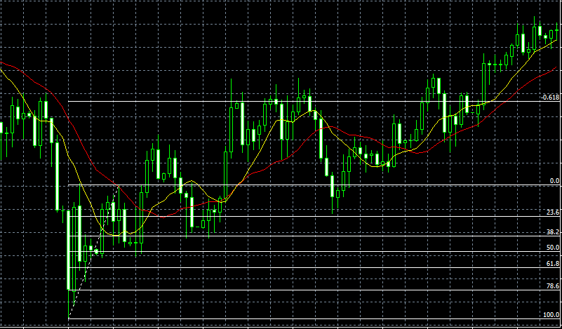

⇐ リミット

⇐ エントリー

⇐ ストップ

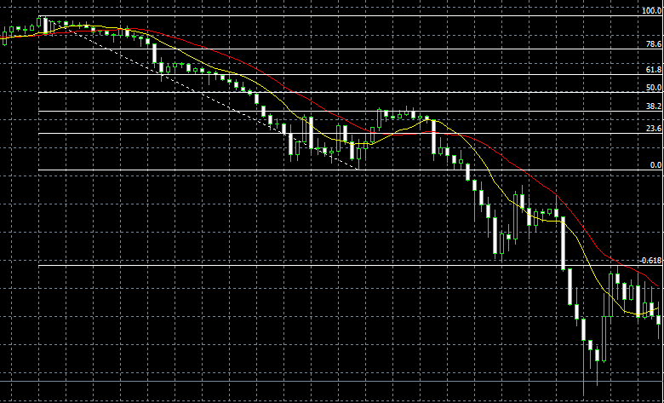

⇐ ストップ

⇐ エントリー

リミット ⇒

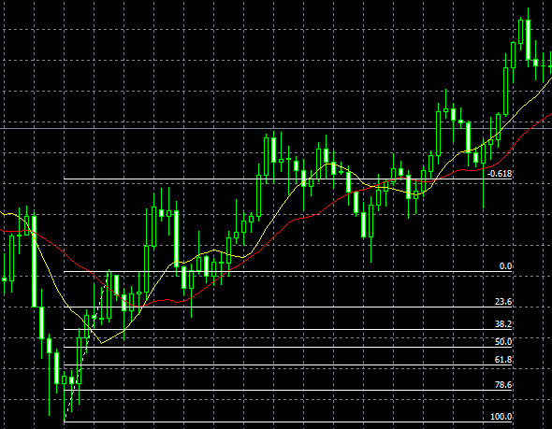

リミット ⇒

⇐ エントリー

⇐ ストップ

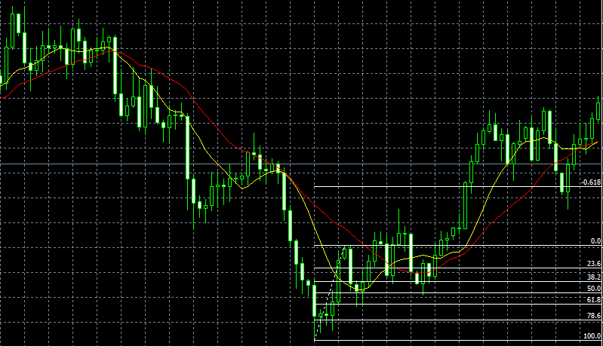

リミット ⇒

⇐ エントリー

⇐ ストップ

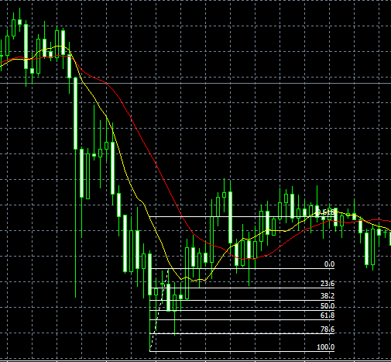

⇐ リミット

⇐ エントリー

⇐ ストップ

